Bug反馈表
名称 | 已修复 | 描述 | 截图
凝砂族怀孕
蚂蚁收获逻辑问题 |  | 蚁后不会吃蘑菇，这会导致蚁后饿死
蚂蚁刨地 |  | 蚂蚁刨地找资源好像会报红字但是不影响
自动召唤功能问题 |  | 开着自动召唤下地下，然后击杀几只蚂蚁再想召唤砂愧，发现手动召唤完之后点自动召唤，可以自动召唤后就会一直弹红字，凝砂族就会不能睡觉。 修建动物睡眠点可以解决
石化问题 |  | 蚂蚁再石化期间被杀死，然后会有一直石化的蚂蚁尸体。
侵蚀体冷死了 |  | 侵蚀体不该被冷死
石化问题 |  | 在睡觉疗伤的时候使用石化会变成如图情况，甚至还可以聊天 | 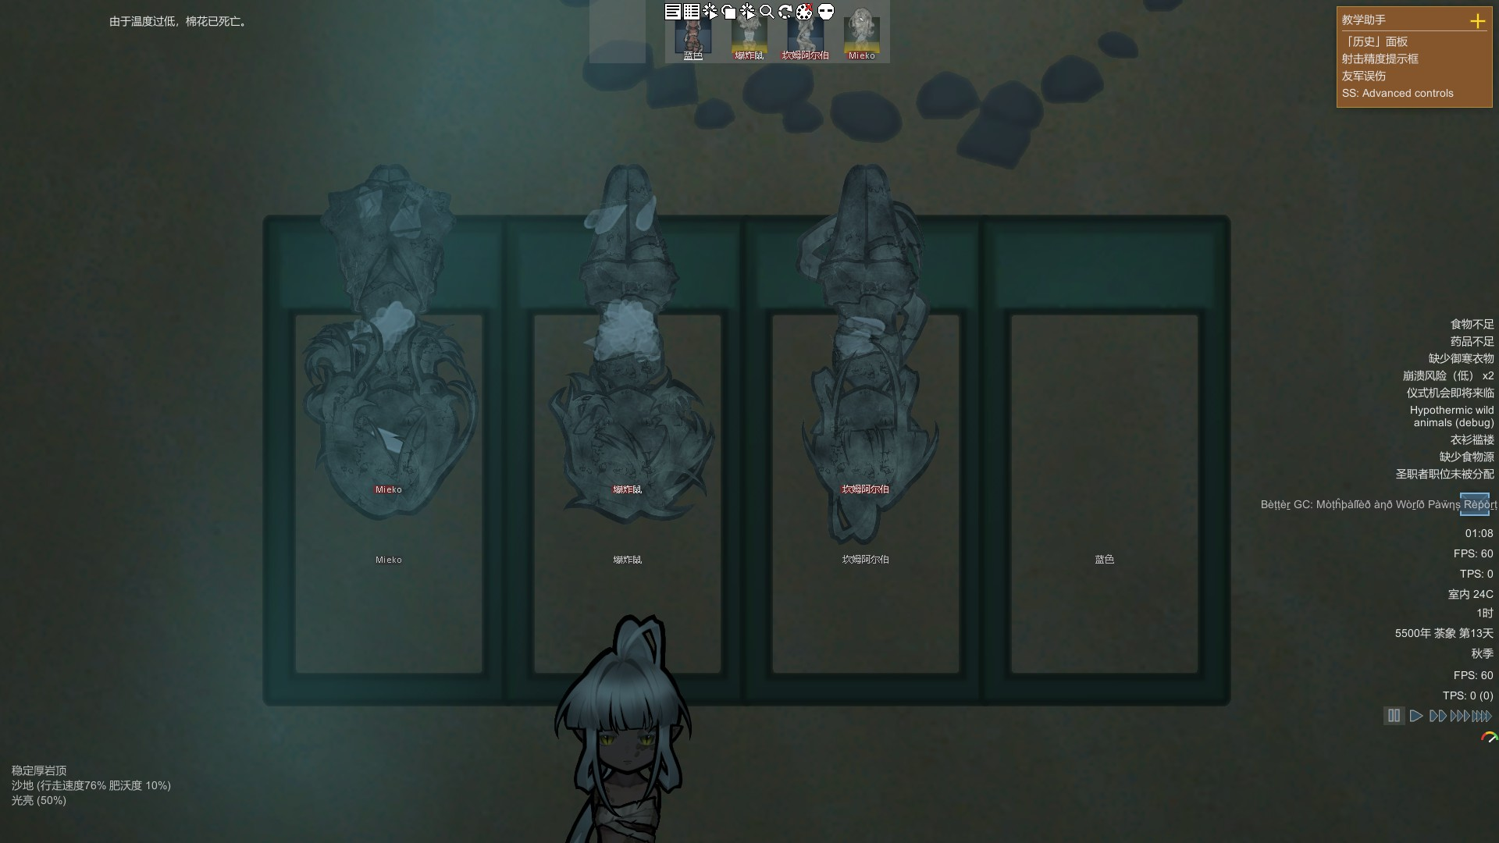
木乃伊索敌 |  | 木乃伊现在看见玩家小人会跑而不是主动攻击
凝砂族图像 |  | 凝砂族小人看书时，头部的方向反了
沙傀 |  | 沙傀治疗小人时，被治疗者会在治疗图中突然起立一下
蜕皮 |  | 健康状态中显示蜕皮时显示的是“蜕皮者（蜕皮者）”，重复了，改成“蜕皮者（n层）”
蜕皮 |  | 蜕皮后身上的疤痕仍然存在，修改为：蜕皮会抹去身上的疤痕
沙傀 |  | 沙傀消失时，未完成的武器和物品会算作单独一个人做的，导致其他人、沙傀无法接手继续制作 修改为沙傀制作的东西（未完成）都无绑定制作者，任何人都可以继续接手工作
沙傀 |  | 沙傀不能使用深钻井，应修改为可以
蹒跚怪 |  | 让侵蚀体、凝砂族、蚂蚁、沙傀、木乃伊都不能变成蹒跚怪
凝砂族 |  | 凝砂族没头了居然还能活，修改为没头了就死了
沙傀 |  | 沙傀携带武器进背包，然后消散，背包内武器一同消失没有掉落。 需修复为沙傀消失背包内物品掉落下来
沙傀

凝砂族肉鸽道具与建筑美术需求
名称 | 优先级 | 已完成 | 用途 | 获取途径 | 文案包装 | 描述 | 参考 | 成品（或暂时）
书籍·余烬集 |  |  | 阅读开启肉鸽玩法的前置，并作为肉鸽玩法建筑的建筑材料 | 沙漠洞穴地下祖坟挖坟获得 |  | 一本暗红色封面、整体呈现石料质感般的粗糙感，带有金属花纹镶边和中央图案的书，遭受过火焰焚烧，右下角已经化为焦炭，但却有着红色与紫色交织的余烬 类似于参考图，但参考图中的过于鲜艳完好了 | 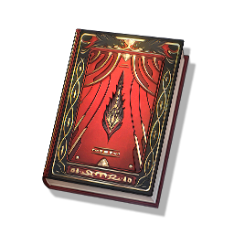
建筑·深潜祭坛 |  |  | 开启肉鸽玩法的建筑 |  |  | 占地3x3的祭坛，左右对称但前后不对称，祭坛正面是登上祭坛的台阶，台阶很短；背面是宽大的刻字石碑，石碑中央镶嵌着余烬集。祭坛中央有一张铺着苔藓的石床，祭坛两侧是点亮微弱火光的石质火盆
资源·可塑之魂 |  |  | 1.在肉鸽中作为“复活币”或者“生命值” 2.凝砂族小人可消耗可塑之魂，永久性提升自己的沙傀上限 3.高级武器装备和建筑材料 | 肉鸽获取 |  | 一团散发着蓝色微光的洁白灵魂，没有面容，类似于参考图，但会更浓郁 | 
资源·未熄之灰 |  |  | 1.在肉鸽中作为在商店购买物品的“货币” 2.可作为高效燃料 3.凝砂族武器装备的材料 | 肉鸽获取 |  | 一捧黑色的灰烬，但其内部似乎依然在燃烧；灰烬底部边缘似乎已经凝结成了石头
资源·蛇之理性 |  |  | 1.在肉鸽中作为招募残影（干员）的“希望” 2.在外可以抵抗侵蚀 3.道具与药物的合成材料 | 肉鸽获取 |  | 一条盘踞成完美圆形的蛇，其身体已然拥有了光滑的岩石质感，看起来像货币一样 | 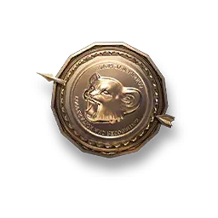 | 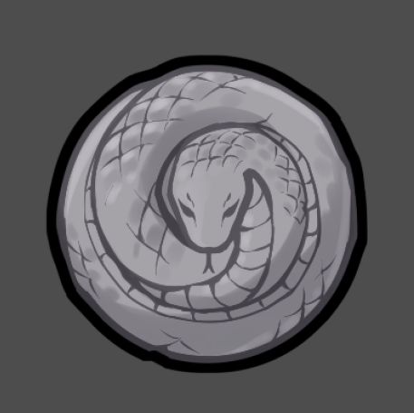
资源·历史颤音 |  |  | 1.在肉鸽中作为“难度指标”，颤音越多难度越高 2.凝砂族高级技能道具 3.高级武器装备和建筑材料 | 肉鸽获取 |  | 一个颤动的金色符号，类似于图中音符，可带有一定的辉光效果 | 
资源·残影召唤卷 |  |  | 肉鸽中的道具，作为召唤残影的钥匙，使用即可开启一次残影招募 | 肉鸽获取 |  | 一张泛黄的老旧羊皮纸，整体略显脏乱，四面有着复杂的花纹，中间写着已经看不懂的字 | 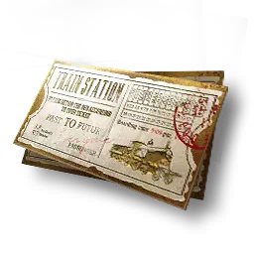
技能书·塑沙学派 |  |  | 塑沙学派技能的技能书，使用后获得对应技能 | 肉鸽获取 |  | 一块红色砂岩辅以绿色翡翠制作的石板，刻着字，正面绘制着一个托着沙子的手 | 